Worksheet
 |  |  |  |  | 8 (812) 565 05 34 |  |  | sales@miniworks.ru
 |  |  |  |  | Курск |  |  | отдел продаж
 |  |  | Адрес |  |  |  |  | Режим работы
 |  |  | Санкт-Петербург, улица Маршала Новикова, 28Е |  |  |  |  | Пн – Пт: с 8:00 до 18:00
38ПЧВ
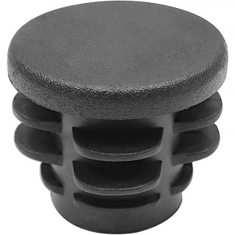 |  | 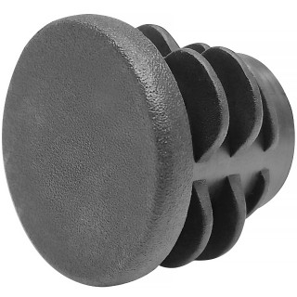 |  | 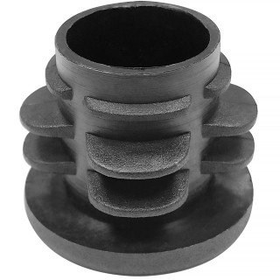 |  | 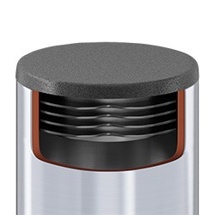
Артикул |  | Цвет |  | от 10000 | от 5000 | от 1000 | от 500 | от 100 | розница | Наличие на 11.08.2026
38ПЧВ |  | черный |  | 4,00 р. 1,60 р. | 4,30 р. 1,72 р. | 4,60 р. 1,84 р. | 5,60 р. 2,24 р. | 6,40 р. 2,56 р. | 9,00 р. 3,60 р. | —
38ПБВ |  | белый |  | 4,80 р. 1,92 р. | 5,16 р. 2,06 р. | 5,52 р. 2,21 р. | 6,72 р. 2,69 р. | 7,68 р. 3,07 р. | 10,80 р. 4,32 р. | —
38ПСВ |  | серый |  | 4,80 р. 1,92 р. | 5,16 р. 2,06 р. | 5,52 р. 2,21 р. | 6,72 р. 2,69 р. | 7,68 р. 3,07 р. | 10,80 р. 4,32 р. | 33702
 | Все цены указаны в рублях и включают в себя НДС. Все цены указаны при условии 100% предоплаты и действительны в течение 5 дней. Все цены указаны при условии самовывоза продукции со склада в г. Курск (для иногородних клиентов доставка до склада ТК в г. Курск бесплатна). Все цены указаны за стандартный цвет для каждого вида изделия (изменение цвета на любой из предлагаемой палитры +20% к стоимости, изменение цвета на любой по системе RAL +50% к стоимости). О возможных сроках поставки заказного товара, необходимо уточнять заранее

